Лист1
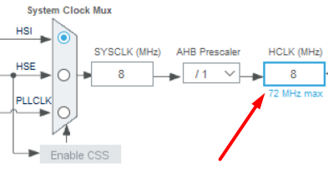
tim_clc | 8000000
tim_psc | 10
tim_arr | 302

2400.240024

0.000416625
416.625 | мкс

